記入例
奨学生入学（進学届提出者）確認一覧表記入例

必ず押印してください。
すべて漏れなくご記入ください。

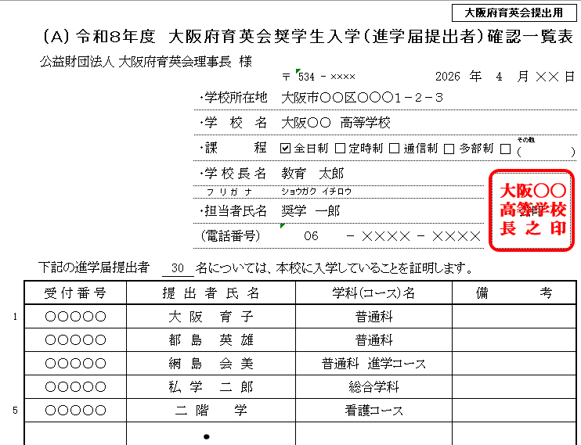

申込者の総人数を
ご記入ください。

学科（コース）名を
ご記入ください。

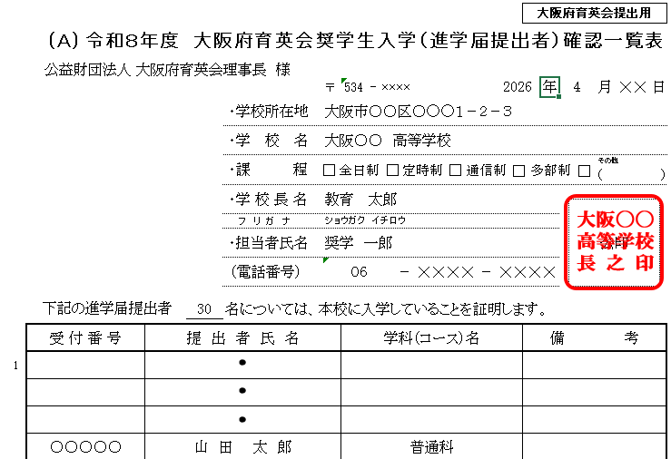

・１枚で収まる場合は、「１／１」
・複数枚にわたる場合は、「当該頁数／総頁数」
とご記入ください。

